Verðhækkun
Verðhækkun
 | Nýmjólk 1 l | Smjör 500 g | Heilhveitibrauð | Kartöflur 1 kg
2013 | 129 | 559 | 437 | 234
2025 | 229 | 799 | 574 | 569
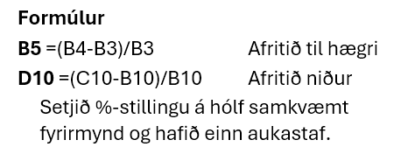
Hækkun í %

10 miða sundkort fullorðinna
 | 2022 | 2025 | Hækkun í %
Reykjavík | 5,070 | 6,300
Hafnarfjörður | 4,200 | 5,000
Kópavogur | 6,000 | 6,800
Garðabær | 4,700 | 5,800

